Job
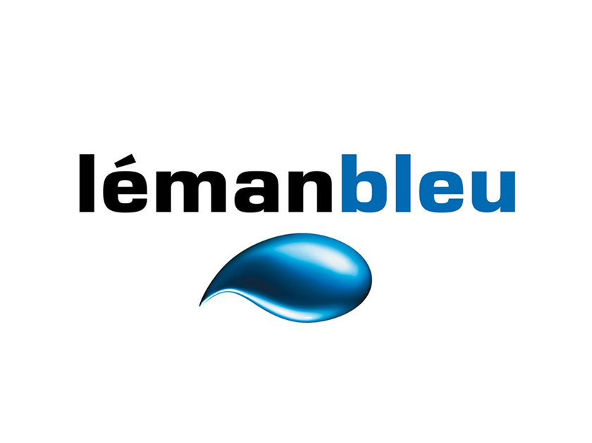

Demi-heures / Rating & Pénétration
Octobre 2024

12.11.2024

